วัน-สัปดาห์
บริษัท โตโยต้านนทบุรี ผู้จำหน่ายโตโยต้า จำกัด
ตารางการตรวจเช็คและบำรุงรักษา เครื่องปั๊มลมแบบสกรู เดือน.........................พ.ศ.............
แผนก.......................................สาขา......................
 |  |  |  |  |  |  |  |  |  |  |  |  |  |  |  |  |  |  |  |  |  |  |  |  |  |  | ตำแหน่งที่ตั้ง

ผู้จัดการศูนย์บริการ |  |  | ผช.ผจก. / จนท. แผนกซ่อมบำรุง |  |  |  |  |  |  |  |  |  |  |  |  |  |  |  |  |  |  |  |  |  |  |  | ผู้รับผิดชอบ

ประจำวัน | ลำดับ | รายละเอียดในการตรวจเช็ค ( ภาพประกอบหน้าที่ 3/4 ) |  |  | 1 | 2 | 3 | 4 | 5 | 6 | 7 | 8 | 9 | 10 | 11 | 12 | 13 | 14 | 15 | 16 | 17 | 18 | 19 | 20 | 21 | 22 | 23 | 24 | 25 | 26 | 27 | 28 | 29 | 30 | 31
 | 1 | ถ่ายน้ำที่เก็บลมทิ้ง เพื่อป้องกันไม่ให้ระบบลมมีความชื้น
 | 2 | เมื่อจ่ายไฟและเปิดสวิตช์เครื่องใช้งานทุกครั้ง ให้สังเกตเสียงการทำงานของเครื่องจักร
 |  | ถ้ามีเสียงผิดปกติ ให้กดปุ่มหยุดฉุกเฉินที่หน้าเครื่องทันที และแจ้งหัวหน้างาน
 | 3 | เปิดสวิตช์ ที่เครื่องแอร์ไดร์เออร์ (เครื่องทำลมแห้ง) สังเกตการทำงาน 3-5 นาที
 |  | หลังจากเปิดเครื่อง หลอดไฟแสดงการทำงานของ Comp จะติดขึ้น
 |  | ตัวเลขแสดงอุณหภูมิที่หน้าเครื่องจะลดลงเรื่อย ๆ จนมานิ่งอยู่ที่ 03-05 องศาเซลเซียส
 | 4 | ตรวจสอบหลอดไฟแสดงสถานะการทำงานของปั้มลม : หลอดไฟติด เบรกเกอร์ ON/
 |  | หลอดไฟดับ เบรกเกอร์ OFF
ลงชื่อช่างผู้รับผิดชอบ
ลงชื่อผู้ตรวจสอบ (หัวหน้างาน)

ประจำสัปดาห์ | ลำดับ | รายละเอียดในการตรวจเช็ค ( ภาพประกอบหน้าที่ 3/4 ) |  |  | สัปดาห์ที่ 1 |  |  |  |  |  | สัปดาห์ที่ 2 |  |  |  |  |  | สัปดาห์ที่ 3 |  |  |  |  |  | สัปดาห์ที่ 4 |  |  |  |  |  | สัปดาห์ที่ 5
 | 1 | เป่าฝุ่นแผงคอนเดนเซอร์ เพื่อระบายความร้อนของระบบทั้งของปั๊มลมสกรู
 |  | และแอร์ไดเออร์
 | 2 | ทำความสะอาดตัวเครื่องภายนอกโดยใช้ผ้าเช็ด
 | 3 | ทำความสะอาดฟิลเตอร์กรองฝุ่นที่ประตูทางเข้าด้วยการเป่าลม ถ้าสกปรกมาก
 |  | ให้ทำการเปลี่ยนใหม่ (เฉพาะสาขา PK)
 | 4 | เช็คระดับน้ำมันปั๊มลมในขณะที่หยุดเครื่อง ระดับน้ำมันจะต้องไม่ต่ำกว่าเส้นสีแดง
 |  | ด้านบนของช่องดูระดับน้ำมัน หากพบว่าระดับต่ำกว่าให้แจ้งหัวหน้างานทันที
ลงชื่อช่างผู้รับผิดชอบ |  |  |  |  | ………วันที่....../......./...... |  |  |  |  |  | ………วันที่....../......./...... |  |  |  |  |  | ………วันที่....../......./...... |  |  |  |  |  | ………วันที่....../......./...... |  |  |  |  |  | …..……วันที่......../......./......
ลงชื่อผู้ตรวจสอบ (หัวหน้างาน) |  |  |  |  | ……… วันที่....../....../...... |  |  |  |  |  | ……… วันที่....../....../....... |  |  |  |  |  | ……… วันที่....../....../....... |  |  |  |  |  | ……… วันที่....../....../....... |  |  |  |  |  | …..……วันที่......../......./.......

ü
û
ข้อปฏิบัติ |  |  |  | สัญลักษณ์ | บันทึกปัญหาที่พบและแนวทางการแก้ไข
1. ต้องตรวจเช็คตามหัวข้อที่กำหนดก่อนเริ่มปฏิบัติงานทุกวัน |  |  |  | ปกติ | วันที่ |  |  |  |  | ปัญหาที่พบ |  |  |  |  |  |  |  |  |  | แนวทางแก้ไข |  |  |  |  |  |  |  |  |  | ผู้บันทึก
2. หากพบว่ามีปัญหาให้แจ้งหัวหน้าช่างทันที |  |  |  | ไม่ปกติ
3. กรณีพบความผิดปกติหรือใช้งานไม่ได้ต้องแขวนป้ายห้ามใช้งาน |  |  |  | แก้ไขแล้ว
และแจ้งหัวหน้าให้รีบดำเนินการแจ้งซ่อมตามขั้นตอน

เอกสารฉบับที่ / วันที่ออกเอกสาร / วันที่มีผลบังคับใช้ : 4 / 20/06/2563 / 01/07/2563 |  |  |  |  |  |  |  |  |  |  |  |  |  |  |  |  |  |  |  |  |  |  |  |  |  |  |  |  |  |  |  | EF-OFF-169

เดือน
บริษัท โตโยต้านนทบุรี ผู้จำหน่ายโตโยต้า จำกัด
ตารางการตรวจเช็คและบำรุงรักษา เครื่องปั๊มลมแบบสกรู พ.ศ.............
แผนก.......................................สาขา......................

ประจำเดือน | ลำดับ | รายละเอียดในการตรวจเช็ค ( ภาพประกอบหน้าที่ 4/4 ) |  | ......ม.ค. | ......ก.พ. |  | .......มี.ค. | ......เม.ย. | ......พ.ค. | ......มิ.ย. | ......ก.ค. | ......ส.ค. | .......ก.ย. | .......ต.ค. | ......พ.ย. |  | ........ธ.ค.
 | 1 | ตรวจสอบระบบแรงเคลื่อนไฟฟ้า ต้องมีแรง 380V 3 เฟส และตรวจวัดกระแสไฟฟ้าที่มอเตอร์
 |  | ให้ได้ตามเนมเพลทที่กำหนดมาในมอเตอร์
 | 2 | ตรวจสอบการรั่วซึมของน้ำมันเครื่อง : ต้องไม่มีน้ำมันไหลออกมาจากชิ้นส่วนต่าง ๆ ของปั๊มลม
 | 3 | ทำความสะอาดไส้กรองอากาศโดยการนำมาเป่าลม
 | 4 | ตรวจเช็คความตึงของสายพานขับสกรู : ต้องไม่หย่อน / ตึงจนเกินไป เมื่อใช้ฝ่ามือกดตรงกลาง
 |  | สายพานต้องยุบตัวไม่เกิน 5 cm หากพบว่ามีรอยแตกให้แจ้งเปลี่ยนทันที
 | 5 | ทำความสะอาดแผงควบคุมปั๊มลมโดยใช้ลมแห้งจากโบลเวอร์เป่า
 | 6 | ตรวจสอบชั่วโมงการทำงานของปั๊มลม นำมาเทียบกับตารางบำรุงรักษา เพื่อวางแผนเปลี่ยนอุปกรณ์
 |  | ตามระยะเวลาที่ผู้ผลิตกำหนด
 | 7 | ทำการล้างทำความสะอาดแผงระบายความร้อนของปั๊มลมสกรูด้วยปั๊มน้ำแรงดันสูง และทำความ
 |  | สะอาดใบพัดระบายความร้อน
ลงชื่อช่างผู้ตรวจเช็ค (ช่างซ่อมบำรุง)
ลงชื่อผู้ตรวจสอบ (หัวหน้างาน)

ü
û
ข้อปฏิบัติ |  |  | สัญลักษณ์ | บันทึกปัญหาที่พบและแนวทางการแก้ไข
1. ต้องตรวจเช็คตามหัวข้อที่กำหนดก่อนเริ่มปฏิบัติงานทุกวัน |  |  | ปกติ | วันที่ |  | ปัญหาที่พบ |  |  |  |  | แนวทางแก้ไข |  |  |  |  | ผู้บันทึก
2. หากพบว่ามีปัญหาให้แจ้งหัวหน้าช่างทันที |  |  | ไม่ปกติ
3. กรณีพบความผิดปกติหรือใช้งานไม่ได้ต้องแขวนป้ายห้ามใช้งาน |  |  | แก้ไขแล้ว
และแจ้งหัวหน้าให้รีบดำเนินการแจ้งซ่อมตามขั้นตอน

เอกสารฉบับที่ / วันที่ออกเอกสาร / วันที่มีผลบังคับใช้ : 4 / 20/06/2563 / 01/07/2563 |  |  |  |  |  |  |  |  |  |  |  |  |  |  |  | EF-OFF-169

D-W-HO
บริษัท โตโยต้านนทบุรี ผู้จำหน่ายโตโยต้า จำกัด
รายละเอียดการตรวจเช็คและบำรุงรักษา เครื่อง ปั๊มลมแบบสกรู
( สำหรับผู้ปฏิบัติงาน สาขา HO)

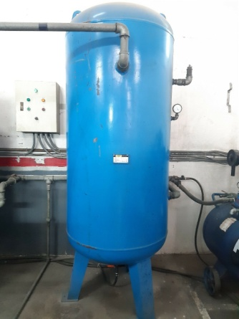
วาล์วเดรนน้ำอยู่ใต้ถังเก็บลม
ประจำวัน |  | ประจำสัปดาห์
1. ถ่ายน้ำที่เก็บลมทิ้ง เพื่อป้องกันไม่ให้ระบบลมมีความชื้น | 3. เปิดสวิตช์เครื่องแอร์ไดเออร์ สังเกตการทำงาน 3-5 นาทีหลัง | 1. เป่าฝุ่นแผงคอนเดนเซอร์ เพื่อระบายความร้อนของระบบทั้งของปั๊มลมสกรู และแอร์ดรายเออร์
 | จากเปิดเครื่อง หลอดไฟแสดงการทำงานของ Comp จะติดขึ้น | ตำแหน่งแผงคอนเดนเซอร์เครื่องปั๊มลมสกรู | ตำแหน่งแผงคอนเดนเซอร์เครื่องแอร์ดรายเออร์
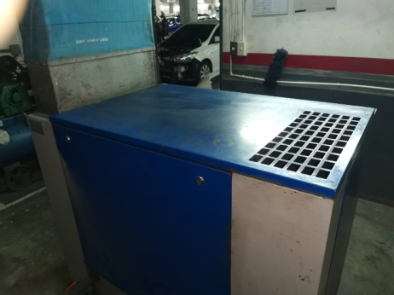
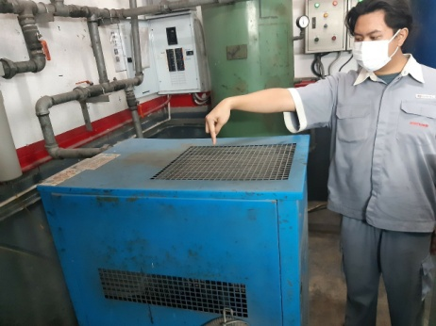
 | เลขแสดงอุณหภูมิจะลดลงเรื่อยๆ จนอยู่ที่ 03-05 องศาเซลเซียส
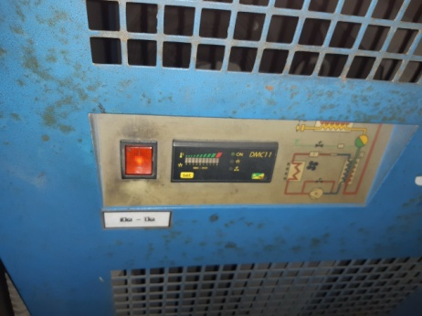
เปิดฝาครอบออกและเป่าด้วยลม

กดด้าน I ลง

 |  | หมายเหตุ: ถ้าปั๊มลมสกรูเครื่องใดไม่สามารถเป่าแผงระบายความร้อนได้เองให้แจ้งช่างซ่อมบำรุงมาถอดการ์ดให้

2. เมื่อจ่ายไฟและเปิดเครื่องใช้งานทุกครั้ง ให้สังเกตเสียงการทำงาน | 4. ตรวจสอบหลอดไฟแสดงสถานะการทำงานของปั้มลม | 2. ทำความสะอาดตัวเครื่องภายนอกโดยใช้ผ้าเช็ด | 4. เช็คระดับน้ำมันปั๊มลมในขณะที่หยุดเครื่อง ระดับน้ำมันจะต้อง
ถ้ามีเสียงผิดปกติให้กดสวิตช์ฉุกเฉินที่หน้าเครื่อง และแจ้งหัวหน้า | : หลอดไฟติด เบรกเกอร์ ON/หลอดไฟดับ เบรกเกอร์ OFF |  | ไม่ต่ำกว่าเส้นสีแดงด้านบนของช่องดูระดับน้ำมัน
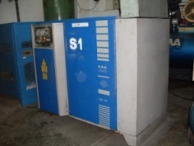
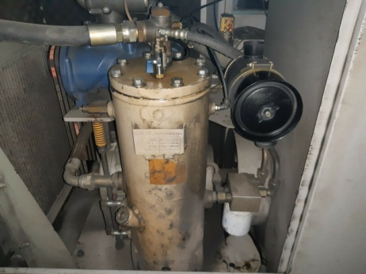
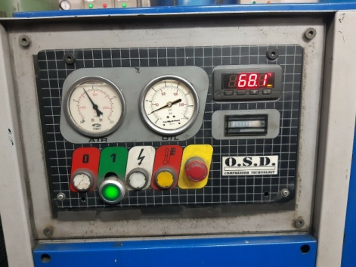
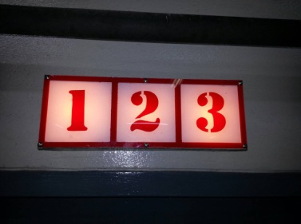

ปุ่มฉุกเฉิน
เบรกเกอร์ ON
สูง
ช่องดูระดับน้ำมัน
ต่ำ
กดปุ่มสีเขียวลง
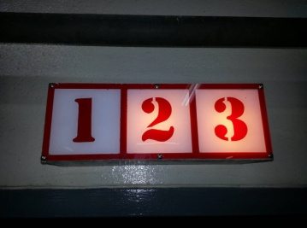
 |  | 3.ไม่มี ไม่ต้องตรวจสอบ

เบรกเกอร์ OFF

เอกสารฉบับที่ / วันที่ออกเอกสาร / วันที่มีผลบังคับใช้ : 4 / 20/06/2563 / 01/07/2563 |  |  |  | EF-OFF-169

M-HO
บริษัท โตโยต้านนทบุรี ผู้จำหน่ายโตโยต้า จำกัด
รายละเอียดการตรวจเช็คและบำรุงรักษา เครื่อง ปั๊มลมสกรู
( สำหรับช่างซ่อมบำรุง สาขา HO)

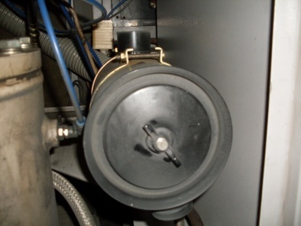
ประจำเดือน
1. ตรวจสอบแรงเคลื่อนไฟฟ้าต้องมีแรง 380V 3 เฟส และตรวจวัด | 3. ทำความสะอาดไส้กรองอากาศโดยการนำไปเป่าลม | 5. ทำความสะอาดแผงควบคุมโดยใช้ลมจากโบลเวอร์เป่า
กระแสไฟฟ้าที่มอเตอร์ ต้องได้ตามเนมเพลทที่กำหนดมาในมอเตอร์

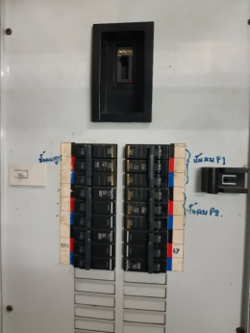


 | 4. ตรวจเช็คความตึงสายพานขับสกรู : ต้องไม่หย่อน/ตึงจนเกินไป | 6. ตรวจสอบชั่วโมงการทำงานของปั๊มลม นำมาเทียบกับตาราง
 | เมื่อใช้ฝ่ามือกดตรงกลาง สายพานต้องยุบตัวไม่เกิน 5 cm | บำรุงรักษา เพื่อวางแผนเปลี่ยนอุปกรณ์ตามระยะเวลากำหนด
ข้อปฎิบัติ | หากพบว่าสายพานมีรอยแตกให้แจ้งเปลี่ยนทันที
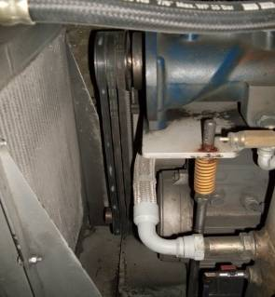
1.ใช้มิเตอร์วัดแรงดันระหว่างเฟส
ต้องมีแรงดันระหว่าง 360 - 400VAC
2..ใช้คลิปแอมป์วัดกระแสขณะปั๊ม
LOAD กระแสแต่ละเฟสต้องมีค่าอยู่
ระหว่าง 20 - 25 Amp.

2. ตรวจสอบการรั่วซึมของน้ำมันเครื่อง : ต้องไม่มีน้ำมันรั่วออกจาก |  | 7. ล้างทำความสะอาดแผงระบายความร้อนด้วยน้ำแรงดันสูง
ชิ้นส่วนต่าง ๆ ของปั๊มลม |  | และทำความสะอาดพัดลมระบายความร้อน
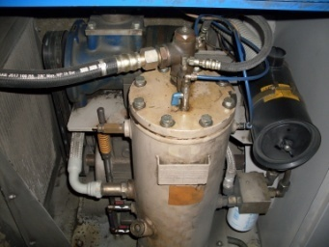
ใช้ฝ่ามือกดตรงกลางต้องกดลงได้ไม่เกิน 5 cm
เปิดฝาครอบออกและฉีดด้วยน้ำแรงดัน

แผงระบายความร้อน

เอกสารฉบับที่ / วันที่ออกเอกสาร / วันที่มีผลบังคับใช้ : 4 / 20/06/2563 / 01/07/2563 |  |  | EF-OFF-169

D-W-BT
บริษัท โตโยต้านนทบุรี ผู้จำหน่ายโตโยต้า จำกัด
รายละเอียดการตรวจเช็คและบำรุงรักษา เครื่อง ปั๊มลมแบบสกรู
( สำหรับผู้ปฏิบัติงาน สาขา BT)

ประจำวัน |  | ประจำสัปดาห์
1. ถ่ายน้ำที่เก็บลมทิ้ง เพื่อป้องกันไม่ให้ระบบลมมีความชื้น | 3. เปิดสวิตช์เครื่องแอร์ไดเออร์ สังเกตการทำงาน 3-5 นาทีหลัง | 1. เป่าฝุ่นแผงคอนเดนเซอร์ เพื่อระบายความร้อนของระบบทั้งของปั๊มลมสกรู และแอร์ดรายเออร์
 | จากเปิดเครื่อง เข็มวัดแรงดันน้ำยาจะขยับชี้ไปที่ค่า 1-1.5 Mpa | ตำแหน่งแผงคอนเดนเซอร์เครื่องปั๊มลมสกรู | ตำแหน่งแผงคอนเดนเซอร์เครื่องแอร์ดรายเออร์
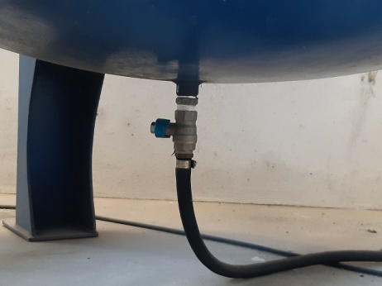
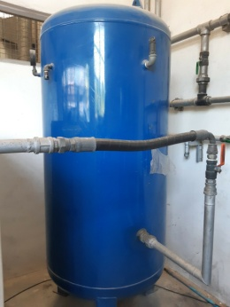
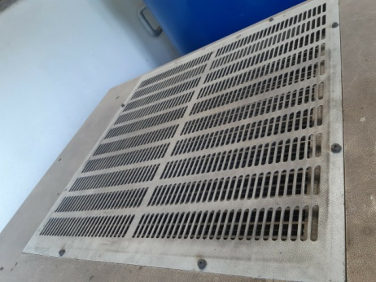
เปิดฝาครอบออกและเป่าด้วยลม
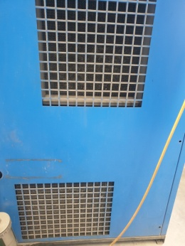
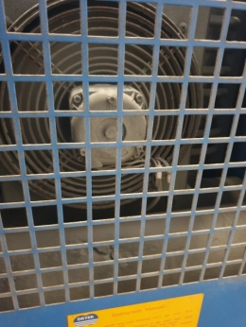
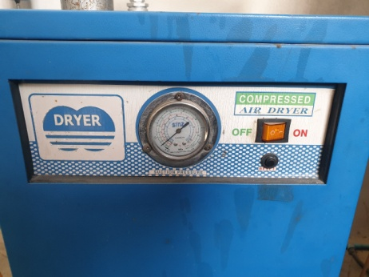
สังเกตเข็มจะชี้ 1-1.5 MPa
วาล์วเดรนน้ำอยู่ใต้ถังเก็บลม

กดด้าน I ลง

 |  | หมายเหตุ: ถ้าปั๊มลมสกรูเครื่องใดไม่สามารถเป่าแผงระบายความร้อนได้เองให้แจ้งช่างซ่อมบำรุงมาถอดการ์ดให้

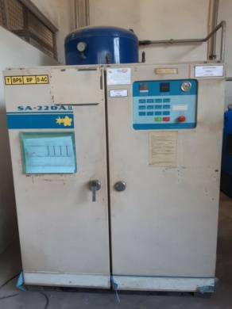
2. เมื่อจ่ายไฟและเปิดเครื่องใช้งานทุกครั้ง ให้สังเกตเสียงการทำงาน | 4. ตรวจสอบหลอดไฟแสดงสถานะการทำงานของปั้มลม | 2. ทำความสะอาดตัวเครื่องภายนอกโดยใช้ผ้าเช็ด | 4. เช็คระดับน้ำมันปั๊มลมในขณะที่หยุดเครื่อง ระดับน้ำมันจะต้อง
ถ้ามีเสียงผิดปกติให้กดสวิตช์ฉุกเฉินที่หน้าเครื่อง และแจ้งหัวหน้า | : หลอดไฟติด เบรกเกอร์ ON/หลอดไฟดับ เบรกเกอร์ OFF |  | ไม่ต่ำกว่าเส้นสีแดงด้านบนของช่องดูระดับน้ำมัน
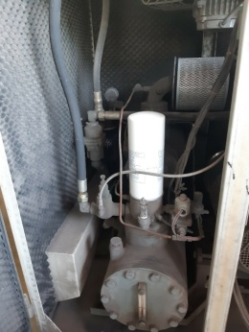
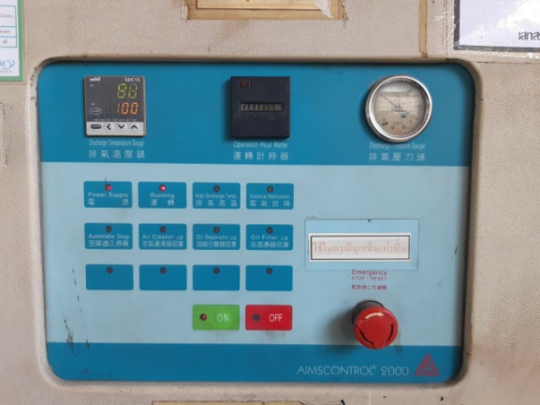
เบรกเกอร์ ON

สูง

ปุ่มฉุกเฉิน
ต่ำ

กดปุ่มสีเขียวลง
เบรกเกอร์ OFF
 |  | 3. ไม่มี ไม่ต้องตรวจสอบ

เอกสารฉบับที่ / วันที่ออกเอกสาร / วันที่มีผลบังคับใช้ : 4 / 20/06/2563 / 01/07/2563 |  |  |  | EF-OFF-169

M-BT
บริษัท โตโยต้านนทบุรี ผู้จำหน่ายโตโยต้า จำกัด
รายละเอียดการตรวจเช็คและบำรุงรักษา เครื่อง ปั๊มลมสกรู
( สำหรับช่างซ่อมบำรุง สาขา BT)

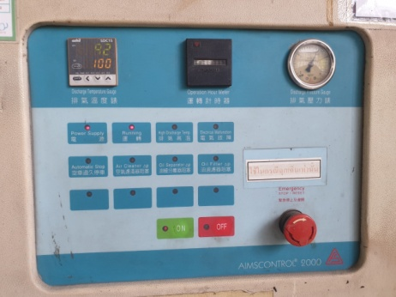
ประจำเดือน
1. ตรวจสอบแรงเคลื่อนไฟฟ้าต้องมีแรง 380V 3 เฟส และตรวจวัด |  | 3. ทำความสะอาดไส้กรองอากาศโดยการนำไปเป่าลม | 5. ทำความสะอาดแผงควบคุมโดยใช้ลมจากโบลเวอร์เป่า
กระแสไฟฟ้าที่มอเตอร์ ต้องได้ตามเนมเพลทที่กำหนดมาในมอเตอร์
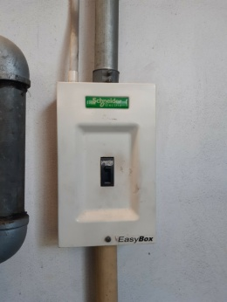
 | ข้อปฎิบัติ
 | 1.ใช้มิเตอร์วัดแรงดันระหว่างเฟส
 | ต้องมีแรงดันระหว่าง 360 - 400VAC
 | 2..ใช้คลิปแอมป์วัดกระแสขณะปั๊ม
 | LOAD กระแสแต่ละเฟสต้องมีค่าอยู่
 | ระหว่าง 20 - 25 Amp

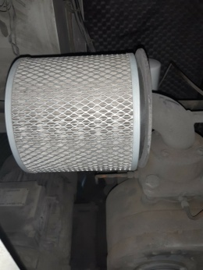
2. ตรวจสอบการรั่วซึมของน้ำมันเครื่อง : ต้องไม่มีน้ำมันรั่วออกจาก |  |  | 6. ตรวจสอบชั่วโมงการทำงานของปั๊มลม นำมาเทียบกับตารางบำรุงรักษา เพื่อวางแผนเปลี่ยนอุปกรณ์ตามระยะเวลากำหนด
ชิ้นส่วนต่าง ๆ ของปั๊มลม
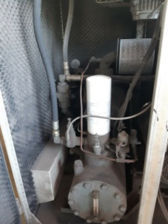


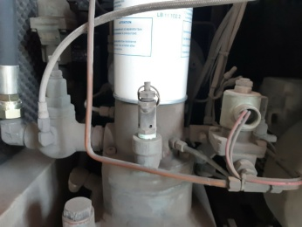
 |  | 4. ตรวจเช็คความตึงสายพานขับสกรู : ต้องไม่หย่อน/ตึงจนเกินไป | 7. ล้างทำความสะอาดแผงระบายความร้อนด้วยน้ำแรงดันสูง

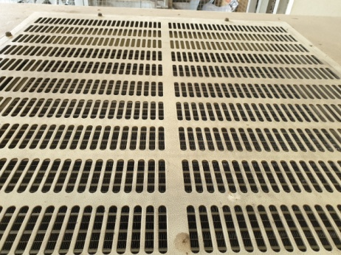
แผงระบายความร้อน
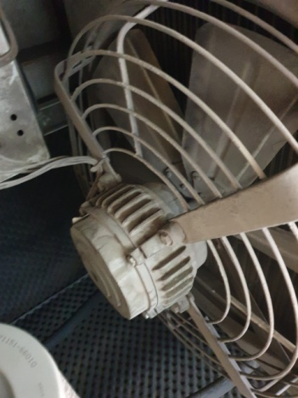
 |  | หากพบว่าสายพานมีรอยแตกให้แจ้งเปลี่ยนทันที
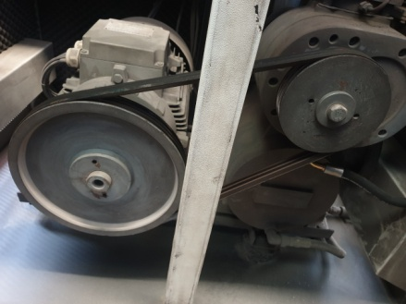
ใช้ฝ่ามือกดตรงกลางต้องกดลงได้ไม่เกิน 5 cm

ชุดพัดลมระบายความร้อน

เอกสารฉบับที่ / วันที่ออกเอกสาร / วันที่มีผลบังคับใช้ : 4 / 20/06/2563 / 01/07/2563 |  |  |  | EF-OFF-169

D-W-RP
บริษัท โตโยต้านนทบุรี ผู้จำหน่ายโตโยต้า จำกัด
รายละเอียดการตรวจเช็คและบำรุงรักษา เครื่อง ปั๊มลมแบบสกรู
( สำหรับผู้ปฏิบัติงาน สาขา RP)

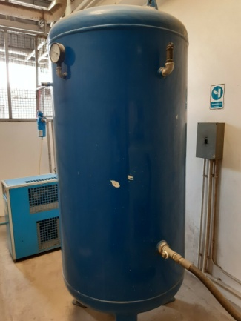
ประจำวัน |  | ประจำสัปดาห์
1. ถ่ายน้ำที่เก็บลมทิ้ง เพื่อป้องกันไม่ให้ระบบลมมีความชื้น | 3. เปิดสวิตช์เครื่องแอร์ไดเออร์ สังเกตการทำงาน 3-5 นาทีหลัง | 1. เป่าฝุ่นแผงคอนเดนเซอร์ เพื่อระบายความร้อนของระบบทั้งของปั๊มลมสกรู และแอร์ดรายเออร์
 | จากเปิดเครื่อง หลอดไฟแสดงการทำงานของ Comp จะติดขึ้น | ตำแหน่งแผงคอนเดนเซอร์เครื่องปั๊มลมสกรู | ตำแหน่งแผงคอนเดนเซอร์เครื่องแอร์ดรายเออร์
เปิดฝาครอบออกและเป่าด้วยลม
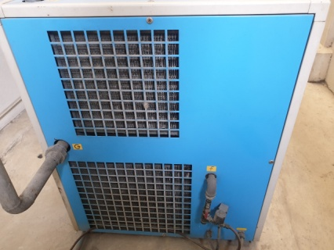
 | เลขแสดงอุณหภูมิจะลดลงเรื่อยๆ จนอยู่ที่ 03-05 องศาเซลเซียส
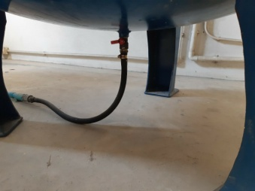
ไฟ Comp ติด

วาล์วเดรนน้ำอยู่ใต้ถังเก็บลม
กดด้าน I ลง

 |  | หมายเหตุ: ถ้าปั๊มลมสกรูเครื่องใดไม่สามารถเป่าแผงระบายความร้อนได้เองให้แจ้งช่างซ่อมบำรุงมาถอดการ์ดให้

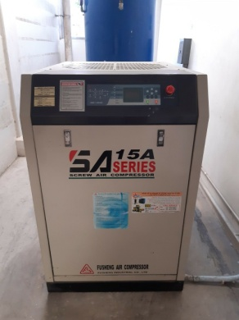
2. เมื่อจ่ายไฟและเปิดเครื่องใช้งานทุกครั้ง ให้สังเกตเสียงการทำงาน | 4. ตรวจสอบหลอดไฟแสดงสถานะการทำงานของปั้มลม | 2. ทำความสะอาดตัวเครื่องภายนอกโดยใช้ผ้าเช็ด | 4. เช็คระดับน้ำมันปั๊มลมในขณะที่หยุดเครื่อง ระดับน้ำมันจะต้อง
ถ้ามีเสียงผิดปกติให้กดสวิตช์ฉุกเฉินที่หน้าเครื่อง และแจ้งหัวหน้า | : หลอดไฟติด เบรกเกอร์ ON/หลอดไฟดับ เบรกเกอร์ OFF |  | ไม่ต่ำกว่าเส้นสีแดงด้านบนของช่องดูระดับน้ำมัน
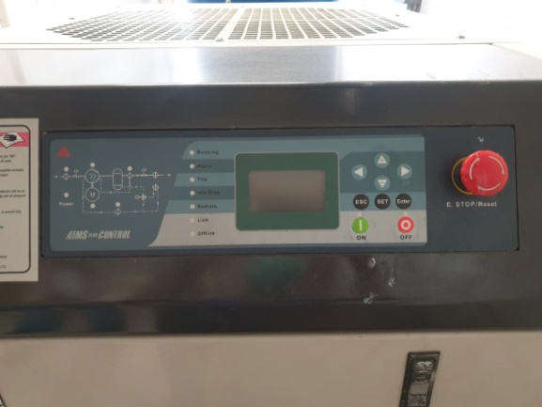
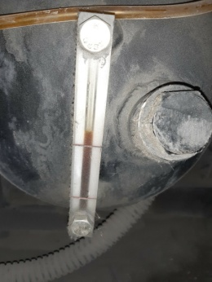
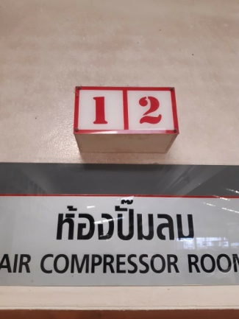
ไฟติด เมื่อเบรกเกอร์ ON

สูง

ต่ำ
กดปุ่มสีเขียวลง
ปุ่มฉุกเฉิน

 |  | 3. ไม่มี ไม่ต้องตรวจสอบ

เอกสารฉบับที่ / วันที่ออกเอกสาร / วันที่มีผลบังคับใช้ : 4 / 20/06/2563 / 01/07/2563 |  |  |  | EF-OFF-169

M-RP
บริษัท โตโยต้านนทบุรี ผู้จำหน่ายโตโยต้า จำกัด
รายละเอียดการตรวจเช็คและบำรุงรักษา เครื่อง ปั๊มลมสกรู
( สำหรับช่างซ่อมบำรุง สาขา RP)

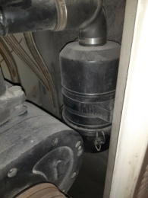
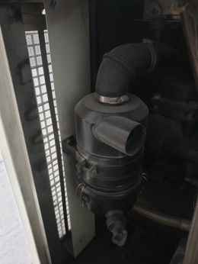

ประจำเดือน
1. ตรวจสอบแรงเคลื่อนไฟฟ้าต้องมีแรง 380V 3 เฟส และตรวจวัด |  | 3. ทำความสะอาดไส้กรองอากาศโดยการนำไปเป่าลม | 5. ทำความสะอาดแผงควบคุมโดยใช้ลมจากโบลเวอร์เป่า
กระแสไฟฟ้าที่มอเตอร์ ต้องได้ตามเนมเพลทที่กำหนดมาในมอเตอร์
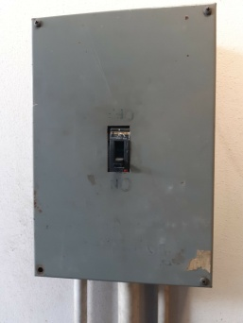
 | ข้อปฎิบัติ
 | 1.ใช้มิเตอร์วัดแรงดันระหว่างเฟส
 | ต้องมีแรงดันระหว่าง 360 - 400VAC
 | 2..ใช้คลิปแอมป์วัดกระแสขณะปั๊ม
 | LOAD กระแสแต่ละเฟสต้องมีค่าอยู่
 | ระหว่าง 20 - 25 Amp

ดูค่าตัวเลขที่หน้าจอ
2. ตรวจสอบการรั่วซึมของน้ำมันเครื่อง : ต้องไม่มีน้ำมันรั่วออกจาก |  | 4. ตรวจเช็คความตึงสายพานขับสกรู : ต้องไม่หย่อน/ตึงจนเกินไป | 6. ตรวจสอบชั่วโมงการทำงานของปั๊มลม นำมาเทียบกับตาราง
ชิ้นส่วนต่าง ๆ ของปั๊มลม |  | เมื่อใช้ฝ่ามือกดตรงกลาง สายพานต้องยุบตัวไม่เกิน 5 cm | บำรุงรักษา เพื่อวางแผนเปลี่ยนอุปกรณ์ตามระยะเวลากำหนด
 |  | หากพบว่าสายพานมีรอยแตกให้แจ้งเปลี่ยนทันที
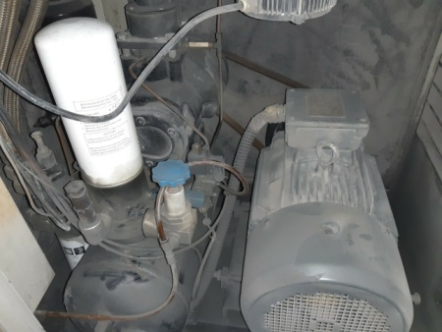
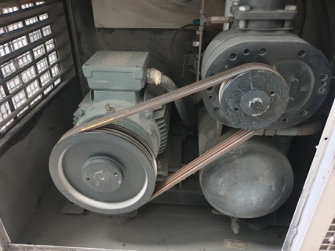

 |  |  | 7. ล้างทำความสะอาดแผงระบายความร้อนด้วยน้ำแรงดันสูง
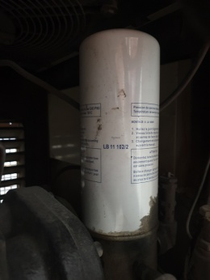
ใช้ฝ่ามือกดตรงกลางต้องกดลงได้ไม่เกิน 5 cm
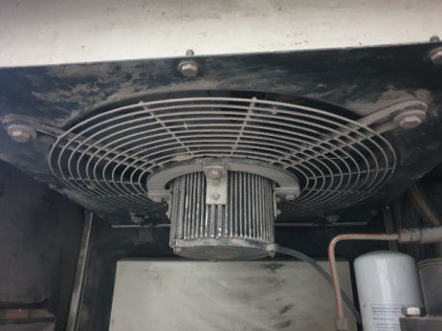
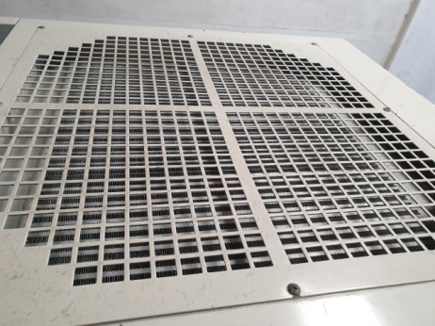
แผงระบายความร้อน

ชุดพัดลมระบายความร้อน

เอกสารฉบับที่ / วันที่ออกเอกสาร / วันที่มีผลบังคับใช้ : 4 / 20/06/2563 / 01/07/2563 |  |  |  | EF-OFF-169

D-W-PK
บริษัท โตโยต้านนทบุรี ผู้จำหน่ายโตโยต้า จำกัด
รายละเอียดการตรวจเช็คและบำรุงรักษา เครื่อง ปั๊มลมแบบสกรู
( สำหรับผู้ปฏิบัติงาน สาขา PK)

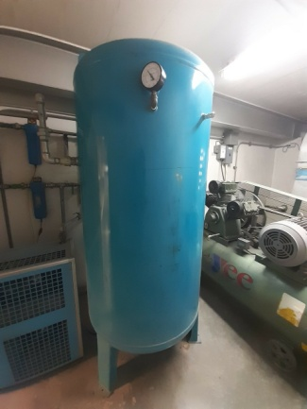
วาล์วเดรนน้ำอยู่ใต้ถังเก็บลม
ประจำวัน |  | ประจำสัปดาห์
1. ถ่ายน้ำที่เก็บลมทิ้ง เพื่อป้องกันไม่ให้ระบบลมมีความชื้น | 3. เปิดสวิตช์เครื่องแอร์ไดเออร์ สังเกตการทำงาน 3-5 นาทีหลัง | 1. เป่าฝุ่นแผงคอนเดนเซอร์ เพื่อระบายความร้อนของระบบทั้งของปั๊มลมสกรู และแอร์ดรายเออร์
 | จากเปิดเครื่อง หลอดไฟแสดงการทำงานของ Comp จะติดขึ้น | ตำแหน่งแผงคอนเดนเซอร์เครื่องปั๊มลมสกรู | ตำแหน่งแผงคอนเดนเซอร์เครื่องแอร์ดรายเออร์
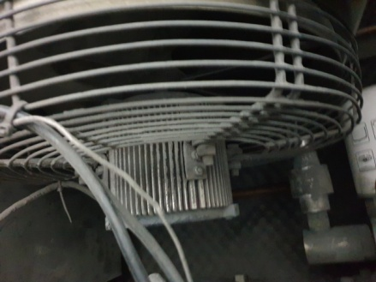
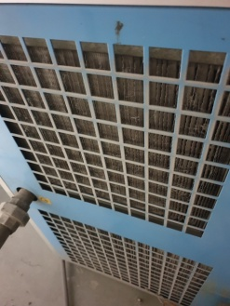
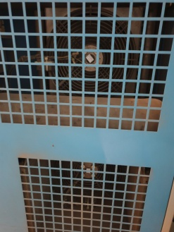
 | เลขแสดงอุณหภูมิจะลดลงเรื่อยๆ จนอยู่ที่ 03-05 องศาเซลเซียส
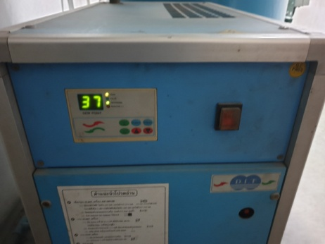
ไฟ Comp ติด

กดด้าน I ลง

 |  | หมายเหตุ: ถ้าปั๊มลมสกรูเครื่องใดไม่สามารถเป่าแผงระบายความร้อนได้เองให้แจ้งช่างซ่อมบำรุงมาถอดการ์ดให้


2. เมื่อจ่ายไฟและเปิดเครื่องใช้งานทุกครั้ง ให้สังเกตเสียงการทำงาน | 4. ตรวจสอบหลอดไฟแสดงสถานะการทำงานของปั้มลม | 2. ทำความสะอาดตัวเครื่องภายนอกโดยใช้ผ้าเช็ด | 4. เช็คระดับน้ำมันปั๊มลมในขณะที่หยุดเครื่อง ระดับน้ำมันจะต้อง
ถ้ามีเสียงผิดปกติให้กดสวิตช์ฉุกเฉินที่หน้าเครื่อง และแจ้งหัวหน้า | : หลอดไฟติด เบรกเกอร์ ON/หลอดไฟดับ เบรกเกอร์ OFF |  | ไม่ต่ำกว่าเส้นสีแดงด้านบนของช่องดูระดับน้ำมัน


ปุ่มฉุกเฉิน


สูง

กดปุ่มสีเขียวลง
ต่ำ

ไฟติด เมื่อเบรกเกอร์ ON
 |  | 3. ทำความสะอาดฟิลเตอร์กรองฝุ่นที่ประตูทางเข้าด้วยการเป่าลม
 |  | ถ้าสกปรกมากให้เปลี่ยนใหม่ (ถ้ามี)

เอกสารฉบับที่ / วันที่ออกเอกสาร / วันที่มีผลบังคับใช้ : 4 / 20/06/2563 / 01/07/2563 |  |  |  | EF-OFF-169

M-PK
บริษัท โตโยต้านนทบุรี ผู้จำหน่ายโตโยต้า จำกัด
รายละเอียดการตรวจเช็คและบำรุงรักษา เครื่อง ปั๊มลมสกรู
( สำหรับช่างซ่อมบำรุง สาขา PK)

ประจำเดือน
1. ตรวจสอบแรงเคลื่อนไฟฟ้าต้องมีแรง 380V 3 เฟส และตรวจวัด | 3. ทำความสะอาดไส้กรองอากาศโดยการนำไปเป่าลม | 5. ทำความสะอาดแผงควบคุมโดยใช้ลมจากโบลเวอร์เป่า
กระแสไฟฟ้าที่มอเตอร์ ต้องได้ตามเนมเพลทที่กำหนดมาในมอเตอร์
กรองอากาศ



 | 4. ตรวจเช็คความตึงสายพานขับสกรู : ต้องไม่หย่อน/ตึงจนเกินไป | 6. ตรวจสอบชั่วโมงการทำงานของปั๊มลม นำมาเทียบกับตาราง
 | เมื่อใช้ฝ่ามือกดตรงกลาง สายพานต้องยุบตัวไม่เกิน 5 cm | บำรุงรักษา เพื่อวางแผนเปลี่ยนอุปกรณ์ตามระยะเวลากำหนด
 | หากพบว่าสายพานมีรอยแตกให้แจ้งเปลี่ยนทันที

ข้อปฎิบัติ
1.ใช้มิเตอร์วัดแรงดันระหว่างเฟส
ต้องมีแรงดันระหว่าง 360 - 400VAC
2..ใช้คลิปแอมป์วัดกระแสขณะปั๊ม
LOAD กระแสแต่ละเฟสต้องมีค่าอยู่
ระหว่าง 20 - 25 Amp


ใช้ฝ่ามือกดตรงกลางต้องกดลงได้ไม่เกิน 5 cm
2. ตรวจสอบการรั่วซึมของน้ำมันเครื่อง : ต้องไม่มีน้ำมันรั่วออกจาก |  | 7. ล้างทำความสะอาดแผงระบายความร้อนด้วยน้ำแรงดันสูง
ชิ้นส่วนต่างๆ ของปั๊มลม |  | และทำความสะอาดพัดลมระบายความร้อน

ถอดฝาครอบบน


ชุดพัดลมระบายความร้อน

เอกสารฉบับที่ / วันที่ออกเอกสาร / วันที่มีผลบังคับใช้ : 4 / 20/06/2563 / 01/07/2563 |  |  | EF-OFF-169

